概要
機能仕様書 |  |  |  |  |  |  |  |  | システム |  |  |  |  |  | メイン | サブ |  | 機能 |  |  |  | 機能
 |  |  |  |  |  |  |  |  | 無害化Web |  |  |  |  |  |  |  |  | ユーザ管理画面
 |  |  |  |  |  |  |  |  |  |  |  |  |  |  | ＩＤ | ＩＤ |  | ＩＤ |  |  |  | ＩＤ

 | １．機能要件・目的
 |  | メールを利用できない団体のためにユーザ管理画面でのユーザパスワードの設定を可能とする。
 |  | 本設定は、団体毎に動作設定を行うものとする。

 |  | (1) ユーザ管理画面
 |  |  | ・以下の項目について、設定により表示・登録あり／無しを切り替えられるようにする。
 |  |  |  | ・ユーザ管理画面の項目「パスワード」
 |  |  |  | ・ユーザ管理画面の一括出力で出力されるCSVファイルの項目「パスワード」
 |  |  |  | ・ユーザ管理画面の一括登録で登録できるCSVファイルの項目「パスワード」

 |  | (2) ログイン画面
 |  |  | ・ログイン画面の「パスワードを忘れた方へ」のリンクを、設定により表示／非表示を切り替えられるようにする。

 |  | ※運用について
 |  |  | パスワードを忘れた利用者様は管理者様に連絡し、
 |  |  | 管理者様がユーザ管理画面で対象利用者様のパスワードを再設定し、パスワードを利用者様に連絡していただく。

 |  | ※パスワードの期限切れについて
 |  |  | パスワードの期限切れに関するパスワード変更は、利用者様の操作による画面遷移のみでパスワード変更が可能。

 | ２．外部仕様 |  |  |  |  |  |  |  |  |  |  |  |  |  |  |  |  |  | 画面項目
 |  | (1) ユーザ管理画面（ユーザ登録） |  |  |  |  |  |  |  |  |  |  |  |  |  |  |  |  | No |  | 項目名 |  |  |  | 説明
 |  |  |  | ・設定マスタ（config）のキー：userPasswordAdminSetFlgがパスワードの設定有り：trueの場合、 |  |  |  |  |  |  |  |  |  |  |  |  |  |  | ① |  | パスワード |  |  | パスワードの入力欄
 |  |  |  |  | パスワード(①）、パスワード（再入力）（②）を表示 |  |  |  |  |  |  |  |  |  |  |  |  |  |  |  |  |  |  | 入力形式はパスワード（●表示）
 |  |  |  | ・設定マスタ（config）のキー：userPasswordAdminSetFlgがパスワードの設定有り：falseの場合、 |  |  |  |  |  |  |  |  |  |  |  |  |  |  | ② |  | パスワード（再入力） |  |  | ユーザのパスワードの再入力欄
 |  |  |  |  | パスワード(①）、パスワード（再入力）（②）を非表示 |  |  |  |  |  |  |  |  |  |  |  |  |  |  |  |  |  |  | 入力形式はパスワード（●表示）
 |  |  |  |  |  |  |  |  |  |  |  |  |  |  |  |  |  |  | ③ |  | 「追加」ボタン |  |  | 「追加」ボタン押下にてユーザ情報にパスワードを登録
 |  |  |  |  |  |  |  |  |  |  |  |  |  |  |  |  |  |  |  |  |  |  |  |  | ・パスワード、パスワード（再入力）が未入力の場合は
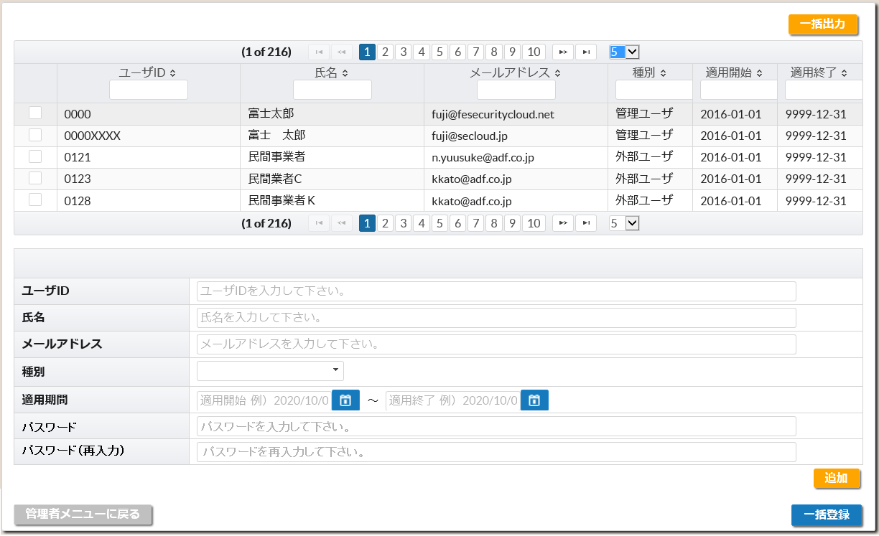
④
 |  |  |  |  |  |  |  |  |  |  |  |  |  |  |  |  |  |  |  |  |  |  |  |  |  | ユーザ情報のパスワード設定を行わない。
 |  |  |  |  |  |  |  |  |  |  |  |  |  |  |  |  |  |  |  |  |  |  |  |  | ・パスワード、パスワード（再入力）の入力値が異なる場合は
 |  |  |  |  |  |  |  |  |  |  |  |  |  |  |  |  |  |  |  |  |  |  |  |  |  | エラーメッセージ「パスワードが一致していません。」を表示する。
 |  |  |  |  |  |  |  |  |  |  |  |  |  |  |  |  |  |  |  |  |  |  |  | ・有効なパスワードポリシーに対してチェック及び
 |  |  |  |  |  |  |  |  |  |  |  |  |  |  |  |  |  |  |  |  |  |  |  |  | 半角英数字であるかのチェックし、
 |  |  |  |  |  |  |  |  |  |  |  |  |  |  |  |  |  |  |  |  |  |  |  |  | チェックNGの場合はエラーとし対象エラーメッセージを表示する。
 |  |  |  |  |  |  |  |  |  |  |  |  |  |  |  |  |  |  |  |  |  |  |  |  | ・エラーメッセージは現行のエラーメッセージ表示領域（⑥）に表示
 |  |  |  |  |  |  |  |  |  |  |  |  |  |  |  |  |  |  |  |  |  |  |  |  | ・パスワード、パスワード（再入力）がエラーと判定された場合は、
 |  |  |  |  |  |  |  |  |  |  |  |  |  |  |  |  |  |  |  |  |  |  |  |  |  | 入力値をクリアする。
 |  |  |  |  |  |  |  |  |  |  |  |  |  |  |  |  |  |  |  |  |  |  |  |  |  | （パスワード関連項目以外の入力項目でエラーがあり
 |  |  |  |  |  |  |  |  |  |  |  |  |  |  |  |  |  |  |  |  |  |  |  |  |  | 画面の再表示を行った場合も入力値をクリアする）
 |  |  |  |  |  |  |  |  |  |  |  |  |  |  |  |  |  |  |  |  |  |  |  |  | ・パスワード、パスワード（再入力）にエラーが無い場合は、
 |  |  |  |  |  |  |  |  |  |  |  |  |  |  |  |  |  |  |  |  |  |  |  |  |  | ユーザ情報（basicuser)のパスワード、パスワード設定日時を
①
 |  |  |  |  |  |  |  |  |  |  |  |  |  |  |  |  |  |  |  |  |  |  |  |  |  | 設定する。
②
③
 |  |  |  |  |  |  |  |  |  |  |  |  |  |  |  |  |  |  |  |  |  |  |  |  |  |  | パスワード：パスワード入力値（暗号化）
 |  |  |  |  |  |  |  |  |  |  |  |  |  |  |  |  |  |  |  |  |  |  |  |  |  |  | パスワード設定日時：ユーザ情報登録時刻
⑥
⑤
 |  |  |  |  |  |  |  |  |  |  |  |  |  |  |  |  |  |  | ④ |  | 「一括出力」ボタン |  |  | 登録されているユーザ情報をCSVファイルに出力する。
 |  |  |  |  |  |  |  |  |  |  |  |  |  |  |  |  |  |  | ⑤ |  | 「一括登録」ボタン |  |  | ユーザ一括登録画面に遷移する。
 |  |  |  |  |  |  |  |  |  |  |  |  |  |  |  |  |  |  |  |  |  |  |  | 登録対象のCSVファイルを選択しユーザ情報の登録を行う。
 |  |  |  |  |  |  |  |  |  |  |  |  |  |  |  |  |  |  | ⑥ |  | エラーメッセージ表示領域 |  |  | ユーザ情報登録時に発生したエラーメッセージの表示

 |  |  |  | ・以下のパラメータにてユーザ登録画面、一括出力、一括登録でのパスワード設定の有無を判定（パラメータは設定マスタ（config）に定義（団体毎に管理））
 |  |  |  |  | 機能ID（funcid） |  |  |  |  |  |  |  |  | キー（itemkey） |  |  | 値（itemvalue）
 |  |  |  |  | 0 |  |  |  |  |  |  |  |  | userPasswordAdminSetFlg |  |  | パスワードの設定有り：true
 |  |  |  |  |  |  |  |  |  |  |  |  |  |  |  |  | パスワードの設定無し：false

 |  | (2) ユーザ管理画面（ユーザ更新、削除） |  |  |  |  |  |  |  |  |  |  |  |  |  |  |  |  | 画面項目
 |  |  |  | ・設定マスタ（config）のキー：userPasswordAdminSetFlgがパスワードの設定有り：trueの場合、 |  |  |  |  |  |  |  |  |  |  |  |  |  |  | No |  | 項目名 |  |  |  | 説明
 |  |  |  |  | パスワード(①）、パスワード（再入力）（②）を表示 |  |  |  |  |  |  |  |  |  |  |  |  |  | ① |  | パスワード |  |  | ユーザのパスワードの入力欄
 |  |  |  | ・設定マスタ（config）のキー：userPasswordAdminSetFlgがパスワードの設定無し：falseの場合、 |  |  |  |  |  |  |  |  |  |  |  |  |  |  |  |  |  |  |  | （ユーザ選択後の初期表示は空欄）
 |  |  |  |  | パスワード(①）、パスワード（再入力）（②）を非表示 |  |  |  |  |  |  |  |  |  |  |  |  |  |  |  |  |  |  | 入力形式はパスワード（●表示）
 |  |  |  |  |  |  |  |  |  |  |  |  |  |  |  |  |  |  | ② |  | パスワード（再入力） |  |  | ユーザのパスワードの入力欄
 |  |  |  |  |  |  |  |  |  |  |  |  |  |  |  |  |  |  |  |  |  |  |  | （ユーザ選択後の初期表示は空欄）
 |  |  |  |  |  |  |  |  |  |  |  |  |  |  |  |  |  |  |  |  |  |  |  | 入力形式はパスワード（●表示）
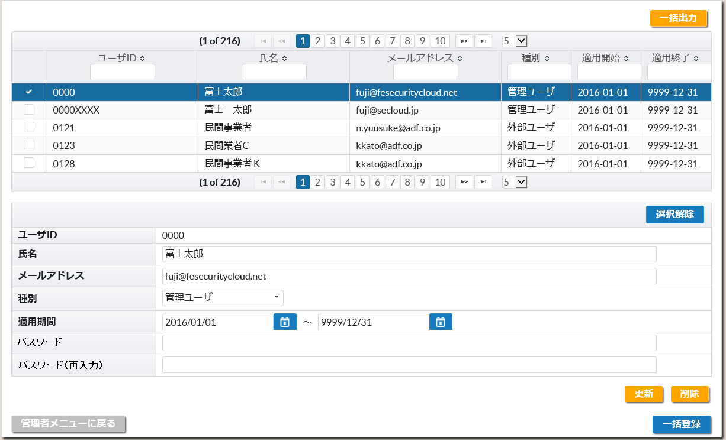
 |  |  |  |  |  |  |  |  |  |  |  |  |  |  |  |  |  |  | ③ |  | 「更新」ボタン |  |  | 「更新」ボタン押下にてユーザ情報のパスワードを更新
 |  |  |  |  |  |  |  |  |  |  |  |  |  |  |  |  |  |  |  |  |  |  |  |  | ・パスワード、パスワード（再入力）が未入力の場合は
 |  |  |  |  |  |  |  |  |  |  |  |  |  |  |  |  |  |  |  |  |  |  |  |  |  | ユーザ情報のパスワード設定を行わない。
 |  |  |  |  |  |  |  |  |  |  |  |  |  |  |  |  |  |  |  |  |  |  |  |  | ・パスワード、パスワード（再入力）の入力値が異なる場合は
 |  |  |  |  |  |  |  |  |  |  |  |  |  |  |  |  |  |  |  |  |  |  |  |  |  | エラーメッセージ「パスワードが一致していません。」を表示する。
 |  |  |  |  |  |  |  |  |  |  |  |  |  |  |  |  |  |  |  |  |  |  |  |  | ・有効なパスワードポリシーに対してチェック及び
 |  |  |  |  |  |  |  |  |  |  |  |  |  |  |  |  |  |  |  |  |  |  |  |  |  | 半角英数字であるかのチェックし、
 |  |  |  |  |  |  |  |  |  |  |  |  |  |  |  |  |  |  |  |  |  |  |  |  |  | チェックNGの場合はエラーとし対象エラーメッセージを表示する。
 |  |  |  |  |  |  |  |  |  |  |  |  |  |  |  |  |  |  |  |  |  |  |  |  | ・エラーメッセージは現行のエラーメッセージ表示領域（④）に表示
 |  |  |  |  |  |  |  |  |  |  |  |  |  |  |  |  |  |  |  |  |  |  |  |  | ・パスワード、パスワード（再入力）がエラーと判定された場合は、
 |  |  |  |  |  |  |  |  |  |  |  |  |  |  |  |  |  |  |  |  |  |  |  |  |  | 入力値をクリアする。
 |  |  |  |  |  |  |  |  |  |  |  |  |  |  |  |  |  |  |  |  |  |  |  |  |  | （パスワード関連項目以外の入力項目でエラーがあり
 |  |  |  |  |  |  |  |  |  |  |  |  |  |  |  |  |  |  |  |  |  |  |  |  |  | 画面の再表示を行った場合も入力値をクリアする）
 |  |  |  |  |  |  |  |  |  |  |  |  |  |  |  |  |  |  |  |  |  |  |  |  | ・パスワード、パスワード（再入力）にエラーが無い場合は、
①
 |  |  |  |  |  |  |  |  |  |  |  |  |  |  |  |  |  |  |  |  |  |  |  |  |  | ユーザ情報（basicuser)のパスワード、パスワード設定日時を
②
③
 |  |  |  |  |  |  |  |  |  |  |  |  |  |  |  |  |  |  |  |  |  |  |  |  |  | 設定する。
④
 |  |  |  |  |  |  |  |  |  |  |  |  |  |  |  |  |  |  |  |  |  |  |  |  |  |  | パスワード：パスワード入力値（暗号化）
 |  |  |  |  |  |  |  |  |  |  |  |  |  |  |  |  |  |  |  |  |  |  |  |  |  |  | パスワード設定日時：ユーザ情報更新時刻

 |  |  |  |  |  |  |  |  |  |  |  |  |  |  |  |  |  |  | ④ |  | エラーメッセージ表示領域 |  |  | ユーザ情報更新時に発生したエラーメッセージの表示

 |  | (3) 「一括出力」ボタンによるユーザ管理データ出力
 |  |  |  | ・設定マスタ（config）のキー：userPasswordAdminSetFlgがパスワードの設定有り：trueの場合にパスワードの項目を追加出力する。
 |  |  |  | ・設定マスタ（config）のキー：userPasswordAdminSetFlgがパスワードの設定無し：falseの場合は現行の通り項目（パスワード項目無し）を出力する。

 |  |  |  |  | ユーザ管理データ出力例）
 |  |  |  |  |  | ・設定マスタ（config）のキー：userPasswordAdminSetFlgがパスワードの設定有り：trueのケース（パスワードを追加）
 |  |  |  |  |  |  | レコードフラグ,ユーザID,氏名,メールアドレス,並び順,種別,適用開始年,適用開始月,適用開始日,適用終了年,適用終了月,適用終了日,パスワード
 |  |  |  |  |  |  | U,"0000","富士太郎","fuji@fesecuritycloud.net",,"1","2016","01","01","9999","12","31","" |  |  |  |  |  |  |  |  |  |  |  |  | ・・・パスワード出力値は空欄("")

 |  |  |  |  | ユーザ管理データ出力項目

 |  |  |  |  | No |  | 項目名 |  |  | 説明
 |  |  |  |  | ① |  |  | レコードフラグ |  | レコード自体の変更種別
 |  |  |  |  |  |  |  |  |  | 「U」（更新）
 |  |  |  |  | ② |  |  | ユーザID |  | ユーザID
 |  |  |  |  | ③ |  |  | 氏名 |  | 表示される氏名
 |  |  |  |  | ④ |  |  | メールアドレス |  | メールアドレス
 |  |  |  |  | ⑤ |  |  | 並び順 |  | 未使用
 |  |  |  |  | ⑥ |  |  | 種別 |  | ユーザ種別
 |  |  |  |  |  |  |  |  |  | 「１」（管理ユーザ）、「2」（内部ユーザ）、「3」（外部ユーザ）、「４」（内部ユーザ（受信ユーザ））
 |  |  |  |  | ⑦ |  |  | 適用開始年 |  | 適用期間の適用開始年（西暦）
 |  |  |  |  | ⑧ |  |  | 適用開始月 |  | 適用期間の適用開始月
 |  |  |  |  | ⑨ |  |  | 適用開始日 |  | 適用期間の適用開始日
 |  |  |  |  | ⑩ |  |  | 適用終了年 |  | 適用期間の適用終了年（西暦）
 |  |  |  |  | ⑪ |  |  | 適用終了月 |  | 適用期間の適用終了月
 |  |  |  |  | ⑫ |  |  | 適用終了日 |  | 適用期間の適用終了日
 |  |  |  |  | ⑬ |  |  | パスワード |  | 空欄（""）を出力
 |  |  |  |  |  |  |  |  |  | 設定マスタ（config）のキー：userPasswordAdminSetFlgがパスワードの設定有り：trueの場合のみパスワード項目を出力

 |  | (4) 「ユーザ一括登録」画面で登録するユーザ情報の登録項目にパスワードを追加
 |  |  |  | ・設定マスタ（config）のキー：userPasswordAdminSetFlgがパスワードの設定有り：trueの場合にパスワードの項目を設定する。
 |  |  |  | ・設定マスタ（config）のキー：userPasswordAdminSetFlgがパスワードの設定無し：falseの場合は現行通り（パスワード項目無し）の動作とする。
 |  |  |  | ・ユーザ情報登録時に有効なパスワードポリシーに対してチェック及び半角英数字であるかのチェックを実施し、チェックNGの場合は登録失敗ユーザとする。
 |  |  |  |  | 対象エラーメッセージについては、エラー内容CSVファイルのエラー内容に出力する。

 |  |  |  |  | ユーザ一括登録データ例）（パスワード項目有り）
 |  |  |  |  | レコードフラグ,ユーザID,氏名,メールアドレス,並び順,種別,適用開始年,適用開始月,適用開始日,適用終了年,適用終了月,適用終了日,パスワード
 |  |  |  |  | C,"0000","富士太郎","fuji@fesecuritycloud.net",,"1","2016","01","01","9999","12","31","pass1234" |  |  |  |  |  |  |  |  |  |  |  |  |  |  |  |  |  | ・・・パスワードにpass1234を設定
 |  |  |  |  | U,"0001","富士太郎１","fuji1@fesecuritycloud.net",,"1","2016","01","01","9999","12","31","0001" |  |  |  |  |  |  |  |  |  |  |  |  |  |  |  |  |  | ・・・パスワードに0001を設定
 |  |  |  |  | U,"it-lguser07","庁内ユーザＢ","it-lguser07@fesecuritycloud.net",,"2","2016","01","01","9999","12","11", |  |  |  |  |  |  |  |  |  |  |  |  |  |  |  |  |  | ・・・パスワード未設定（パスワード項目に記載無し）
 |  |  |  |  | U,"it-lguser08","庁内ユーザＣ","it-lguser08@fesecuritycloud.net",,"2","2016","01","01","9999","12","11","" |  |  |  |  |  |  |  |  |  |  |  |  |  |  |  |  |  | ・・・パスワード未設定（パスワード項目に""記載）
 |  |  |  |  | U,"it-lguser09","庁内ユーザＤ","it-lguser09@fesecuritycloud.net",,"2","2016","01","01","9999","12","11" |  |  |  |  |  |  |  |  |  |  |  |  |  |  |  |  |  | ・・・パスワード項目無し（ＣＳＶの列数不正）
 |  |  |  |  | U,"it-lguser10","庁内ユーザＣ","it-lguser10@fesecuritycloud.net",,"2","2016","01","01","9999","12","11","pas |  |  |  |  |  |  |  |  |  |  |  |  |  |  |  |  |  | ・・・パスワード項目不完全（ＣＳＶの列数不正）

 |  |  |  |  | エラー内容出力例）
 |  |  |  |  | レコードフラグ,ユーザID,氏名,メールアドレス,並び順,種別,適用開始年,適用開始月,適用開始日,適用終了年,適用終了月,適用終了日,パスワード
 |  |  |  |  | U,"0001","富士太郎１","fuji1@fesecuritycloud.net",,"1","2016","01","01","9999","12","31","","パスワードは8文字以上必要です。（3行目）"
 |  |  |  |  |  |  |  |  |  |  |  |  |  |  |  |  |  |  |  |  |  |  | ・・・エラー出力時はパスワードは空欄にする

 |  |  |  |  | ユーザ管理データ項目

 |  |  |  |  | No |  | 項目名 |  |  | 説明
 |  |  |  |  | ① |  |  | レコードフラグ |  | レコード自体の変更種別
 |  |  |  |  |  |  |  |  |  | 「C」（追加）、「U」（更新）、「D」（削除）
 |  |  |  |  | ② |  |  | ユーザID |  | ユーザID
 |  |  |  |  | ③ |  |  | 氏名 |  | 表示される氏名
 |  |  |  |  | ④ |  |  | メールアドレス |  | メールアドレス
 |  |  |  |  | ⑤ |  |  | 並び順 |  | 未使用
 |  |  |  |  | ⑥ |  |  | 種別 |  | ユーザ種別
 |  |  |  |  |  |  |  |  |  | 「１」（管理ユーザ）、「2」（内部ユーザ）、「3」（外部ユーザ）、「４」（内部ユーザ（受信ユーザ））
 |  |  |  |  | ⑦ |  |  | 適用開始年 |  | 適用期間の適用開始年（西暦）
 |  |  |  |  | ⑧ |  |  | 適用開始月 |  | 適用期間の適用開始月
 |  |  |  |  | ⑨ |  |  | 適用開始日 |  | 適用期間の適用開始日
 |  |  |  |  | ⑩ |  |  | 適用終了年 |  | 適用期間の適用終了年（西暦）
 |  |  |  |  | ⑪ |  |  | 適用終了月 |  | 適用期間の適用終了月
 |  |  |  |  | ⑫ |  |  | 適用終了日 |  | 適用期間の適用終了日
 |  |  |  |  | ⑬ |  |  | パスワード |  | パスワード
 |  |  |  |  |  |  |  |  |  |  | ・パスワードが未設定の場合はユーザ情報のパスワード設定を行わない。
 |  |  |  |  |  |  |  |  |  |  | ・有効なパスワードポリシーに対してチェック及び
 |  |  |  |  |  |  |  |  |  |  |  | 半角英数字であるかのチェックし、
 |  |  |  |  |  |  |  |  |  |  |  | チェックNGの場合はエラーとし対象エラーメッセージを表示する。
 |  |  |  |  |  |  |  |  |  |  | ・パスワードにエラーが無い場合は、
 |  |  |  |  |  |  |  |  |  |  |  | ユーザ情報（basicuser)のパスワード、パスワード設定日時を設定する。
 |  |  |  |  |  |  |  |  |  |  |  |  | パスワード：パスワード設定値を変換した値
 |  |  |  |  |  |  |  |  |  |  |  |  | パスワード設定日時：ユーザ情報登録/更新時刻

 |  | (5) ログイン画面
 |  |  |  | ・「パスワードを忘れた方へ」のリンク表示／非表示の切替えを行う。
 |  |  |  | ・設定マスタ（config）のキー：userPasswordForgotDspFlgがリンク表示無し：falseの場合に
 |  |  |  |  | 「パスワードを忘れた方へ」のリンク(①）を非表示とする。

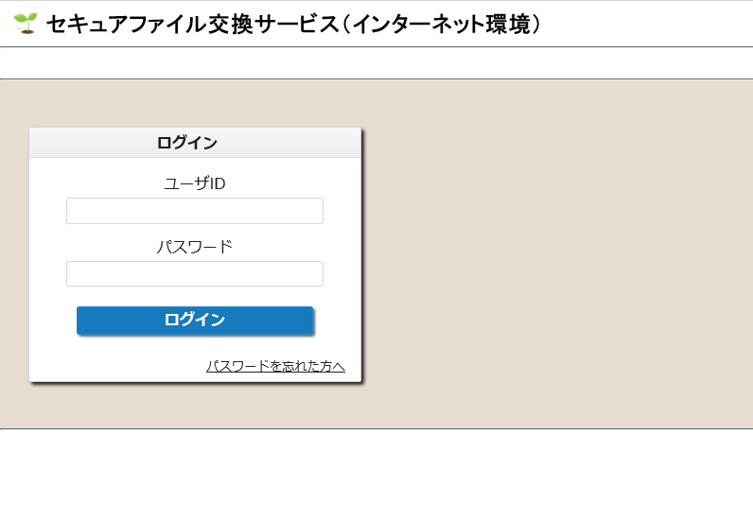
 |  |  |  |  |  |  |  |  |  |  |  |  |  |  |  |  |  |  | 画面項目
 |  |  |  |  |  |  |  |  |  |  |  |  |  |  |  |  |  |  | No |  | 項目名 |  |  |  | 説明
 |  |  |  |  |  |  |  |  |  |  |  |  |  |  |  |  |  |  | ① |  | 「パスワードを忘れた方へ」 |  |  | ユーザIDを入力してリンク押下により、
 |  |  |  |  |  |  |  |  |  |  |  |  |  |  |  |  |  |  |  |  | リンク |  |  | 「パスワード設定通知メールのメールアドレス入力画面」に
 |  |  |  |  |  |  |  |  |  |  |  |  |  |  |  |  |  |  |  |  |  |  |  | 移動する。

①

 |  |  |  | ・以下のパラメータにてログイン画面の「パスワードを忘れた方へ」の表示有無を判定（パラメータは設定マスタ（config）に定義（団体毎に管理））
 |  |  |  |  | 機能ID（funcid） |  |  |  |  |  |  |  |  | キー（itemkey） |  |  | 値（itemvalue）
 |  |  |  |  | 0 |  |  |  |  |  |  |  |  | userPasswordForgotDspFlg |  |  | リンク表示有り：true
 |  |  |  |  |  |  |  |  |  |  |  |  |  |  |  |  | リンク表示無し：false

